ESP
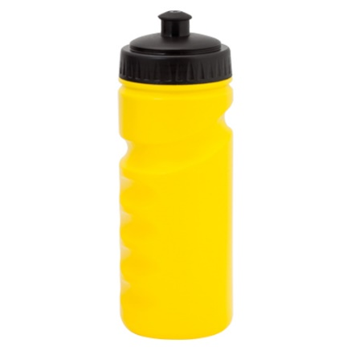

 | Ficha Técnica

TBC809 ISKAN Bidon

CALCULA LO QUE OCUPA TU PEDIDO
Introduce los datos de tu envío en la celda amarilla

Botellas de tu pedido: | 500
Nº de cajas: | 5.0
Nº de palets: | 0.3
Peso total: | 25.0
Total real peso: | 30.0 | Kg
Total P. volumetrico: | 130.4 | Kg

PRODUCTO | PRODUCTO | Bidon ergonomico
 | MODELO / CAPACIDAD | Iskan /500 ml
 | MATERIAL | PVC
 | ENVASE ENVÍO | Caja
COLORES DISPONILES
 | COLORES | Amarillo, rojo, azul, blanco, negro, verde, rosa, naranja

UNIDADES | UD/CAJA | 100
 | CAJAS/PALET | 20
 | UD/PALET | 2,000
PESO (kilos) | PRODUCTO | 0.050
 | PRODUCTO EN CAJA | 0.060
 | CAJA | 6
 | PALET | 140

 | P. VOLUMETRICO PRODUCTO | 0.261
 | P.VOLUMETRICO CAJA | 26.1
 | P.VOLUMETRICO PALET | 547
MEDIDAS (cm) | PERSONALIZACIÓN | 11 x 7 cm

 | PRODUCTO | 6,5 x19,5 cm
 | CAJA | 35 x 40 x 69 cm
 | PALET | 120x100

Para cantidades inferiores a un palet, las medidas del palet pueden variar a
Palet Europeo 120x80cm

Más info de este producto en este enlace:
http://www.ilovemimarca.com/2015/agua-33cl-cantimplora/ ‎

Senmais Solucións Gráficas S.L C/ Castelao 48 Bajo 27001 Lugo España
www.ilovemimarca.com +34 982 80 90 15

